Sheet1
주기(2024년 02월 누적)
 | 총수입 및 지출
 | Category | 금액(조원) | 분포도
총수입 | 세외수입 | 5.5 | 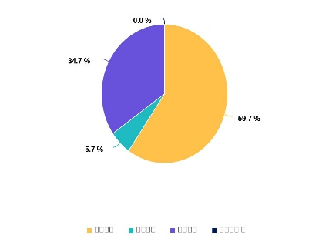
 | 기금수입 | 33.7
 | 국세수입 | 58
총지출 | 기금 | 34.5 | 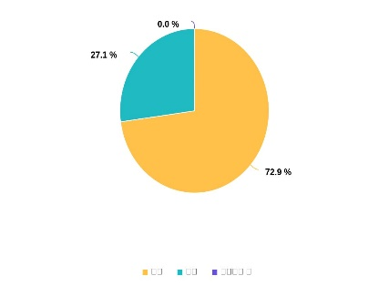 
 | 예산 | 92.6

